Sheet1
BWL1T2_UE11b Vorratsbewertung
Gleitendes Durchschnittspreisverfahren
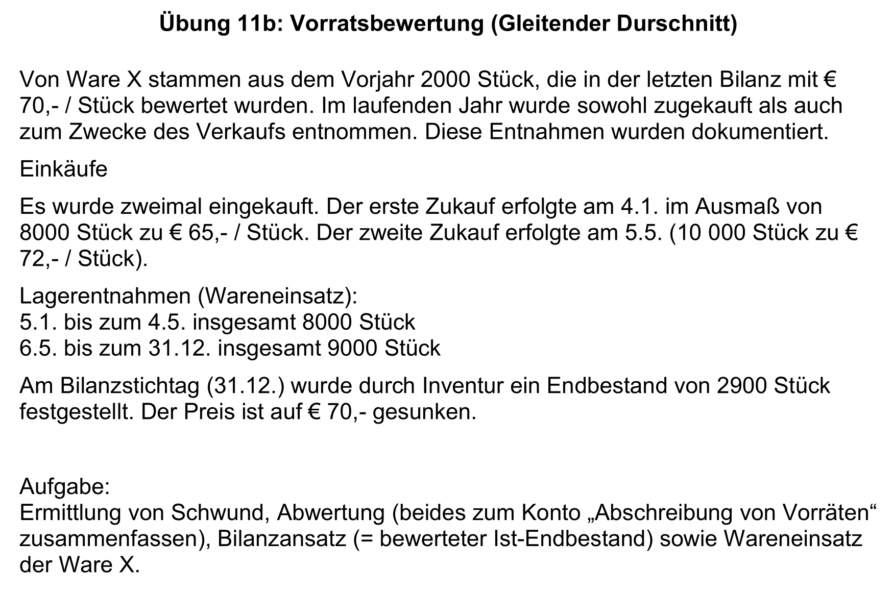
Datum | Text | Stück | Preis | Wert | Wareneinsatz
1.1. | Anfangsbestand | 2,000 | € 70.00 | € 140,000.00
4.1. | Zukauf | 8,000 | € 65.00 | € 520,000.00
4.1. | Stand | 10,000 | € 66.00 | € 660,000.00
5.1.-4.5. | Entnahme | 8,000 | € 66.00 | € 528,000.00
5.5. | Stand | 2,000 | € 66.00 | € 132,000.00
5.5. | Zukauf | 10,000 | € 72.00 | € 720,000.00
5.5. | Stand | 12,000 | € 71.00 | € 852,000.00
6.5.-31.12. | Entnahme | 9,000 | € 71.00 | € 639,000.00
31.12. | Soll-Endbestand | 3,000 | € 71.00 | € 213,000.00
 | Schwund | 100 | € 71.00 | € 7,100.00
 | Abwertung | 2900 | 1 | 2900
 | Ist-Endbestand zum Stichtag | 2,900 | € 70.00 | € 203,000.00

Ware X
1.1. | EBK | 140,000 | 31.12. | Wareneinsatz | 1,167,000
4.1. | Kassa | 520,000 | 31.12. | Schwund | 7,100
5.5. | Kassa | 720,000 | 31.12. | Abwertung | 2,900
 |  |  | 31.12. | SBK | 203,000
 |  | 1,380,000 |  |  | € 1,380,000.00

Wareneinsatz X
31.12. | Ware X | 1,167,000 | 31.12. | GuV | 1,167,000

Schwund von Vorräten
31.12. | Ware X | 7,100 | 31.12. | GuV | 7,100

Abwertung von Vorräten
31.12. | Ware X | 2,900 | 31.12. | GuV | 2,900

